계약서 및 규정
NEXT CREATORS 참가 신청서

신청 디자이너명 | 국문 |  |  | 영문
*부스 간판명은 국/영문 디자이너명으로 통일됩니다.

개인' 또는 '사업자' 중 해당되는 칸에 체크 후 기재 해 주시기 바랍니다.
참가형태 | 개인 |  |  | 사업자
성함 | 국문 |  |  | 사업자명 |  | 국문
 | 영문 |  |  |  |  | 영문
현금영수증 발행 여부 | 발행 | 미발행 |  | 사업자 등록 번호

신청자 성함/직함 |  |  |  | 전화
휴대폰 |  |  |  | 이메일
홈페이지 |  |  |  | 인스타그램
주소 |  |  |  |  |  | 5자리 우편번호 :
전시품 분류 | 토탈리빙 | 홈데코 |  | 디자인 |  | 공예 |  | 아트
 | 가구 | 인테리어소재/소품 조명 · 홈스타일링 |  | 인테리어 공간 디자인 · 제품 디자인 |  | 금속 공예 · 섬유 공예 가죽 공예 · 유리 공예 도자기 · 옻칠 · 목공예 |  | 미디어 아트 아트 플라워
대표 전시품(국문) |  |  |  | 대표 전시품 (영문)

초청장 신청 | 모바일(문자 초청장) |  | 매 | 지류(택배발송) |  | 매 | 미기입시 기본 수량 50매씩 제공

1. 신청 내역
전시 | 신청 내역 |  |  |  |  | 신청 마감 |  | 금 액
2023 서울 홈·테이블데코페어 | 신진디자이너관 <NEXT CREATORS> 2.5m(W) x 2.5m(L) x 2.4m(H) (벽체/조명/카페트/소켓 1개(콘센트 2구)/전기1KW 제공) |  |  |  |  | 2022-08-25 |  | ₩1,000,000

*NEXT CREATORS 선정 여부는 사무국에서 8월 4일 별도로 연락 드립니다. |  |  |  |  |  | 소 계 |  | ₩1,000,000
*제공되는 부스 사이즈는 주최사 사정에 따라 변동될 수 있습니다. |  |  |  |  |  | 부가세 |  | ₩100,000
 |  |  |  |  |  | 총 액 |  | ₩1,100,000
2. 참가비 납부(INVOICE)
전시 | 내용 |  | 금액 | 납부계좌 정보
2023 서울 홈·테이블데코페어 | NEXT CREATORS 선정 안내 후 8월 25일까지 전액 입금 |  | ₩1,100,000 | 은행명 |  | 계좌번호 |  | 예금주
 |  |  |  | 씨티은행 |  | 5-044156-115 |  | 리드케이훼어스 유한회사

3. 위약금 안내
- 전시회 개막전 60일 이전 취소 : 총액의 50% 위약금 발생 / 60일 이내 취소 : 총액의 80% 위약금 발생 / 30일 이내 취소 : 100% 위약금 발생

아래에 서명함으로써, 전시자는 주최자로부터 계약의 일부분인 해당 참가 규정 및 계약조건 (부스비 및 위약금 안내를 포함하여, 이하 “본 계약”)에 대해 충분한 설명을 들은 뒤 이를 읽고 이해하고 수용함에 동의합니다.

Organizer |  |  |  |  | Exhibitor | 신청일자 | 2023년 월 일

주 최 자 |  |  |  |  |  | 신 청 자 |  |  | (인)
 |  |  |  |  | *이면의 참가 규정 및 계약조건을 반드시 확인하시기 바랍니다.

▶ 제출 서류 : 참가신청서, 포트폴리오, 사업자등록증(개인일경우 신분증 사본) 각 1부 ▶ 접수처 : 홈테이블데코페어 사무국 (E. nextcreators@naver.com T.02-554-3122)
참가규정 및 계약 조건

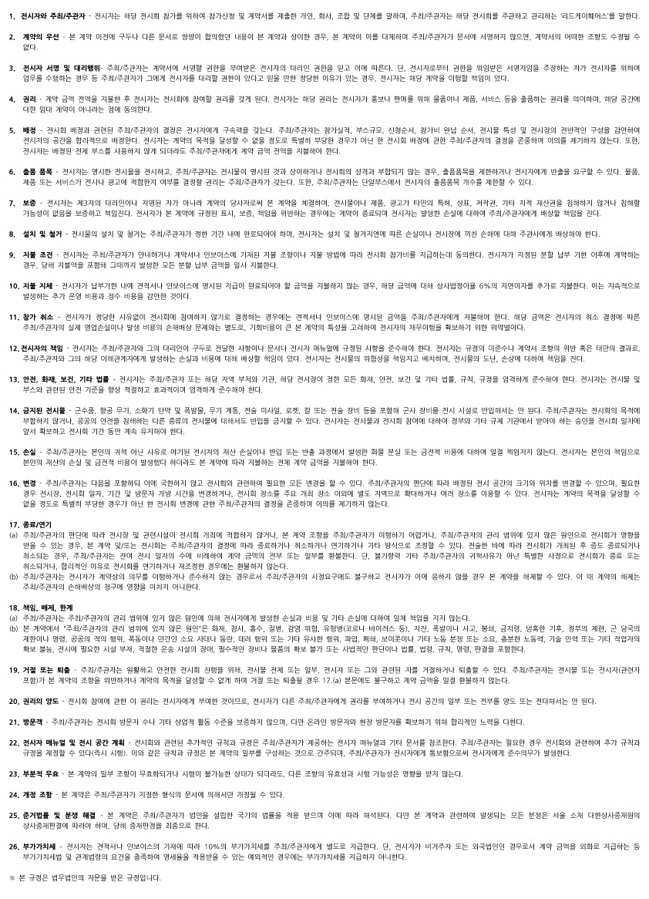

참가규정 및 계약 조건 파일로 보기

